ENCABEZADO
Fábrica Fashion es una empresa en Guatemala que ofrece diseños especiales de ropa basados en las tendencias actuales y a un precio accesible. Actualmente sólo opera con una tienda en la ciudad capital, pero desea abrir otras tiendas el próximo año. La misión de la empresa es convertirse en la primera opción de ropa casual para sus clientes, por su estilo y valor. Usted, como analista financiero de la empresa, ha sido designado para analizar diferentes oportunidades de inversión que se tienen para el año 2024. Usted cuenta con la siguiente información correspondiente al año 2023.

Precio de venta por unidad | Q300.00 |  | Opción | Tienda | Inversión Inicial | FNE anual proyectado
Unidades vendidas en el año | 600 |  | 1 | Escuintla | Q150,000 | Q72,250
Costo de materias primas | Q 75.00 / unidad |  | 2 | Antigua | Q175,000 | Q75,000
Costo de mano de obra | Q 50.00 / unidad |  | 3 | Quetzaltenango | Q200,000 | Q79,250
Gastos Indirectos de fábrica (Costos Fijos) | Q10,000 |  | 4 | Zacapa | Q300,000 | Q81,000
Gastos de Administración y Ventas | Q5,000
Valor adeudado de un Préstamo Bancario | Q 120,000 (Saldo al final del año)
Tasa interés sobre préstamo bancario actual | 10% anual |  |  | FUENTES DE FINANCIAMIENTO ACTUALES ES DECIR 31 DE DICIEMBRE DEL 2023
Número de acciones preferentes | 1,300 en circulación |  |  |  | MONTO | wi
Precio actual/ acción preferente | Q45 |  |  | ACCIONES COMUNES ACTUALES | Q70,000 | 0.173
Número de acciones comunes | 2,500 en circulación |  |  | CAPITAL PREFERENTE | Q58,500 | 0.145
ISR | 25% |  |  | UTILIDADES RETENIDAS | 155,420.00 | 0.385
Precio actual/ acción común | Q28 |  |  | PRESTAMO BANCARIO | 120000 | 0.297
Política de Dividendos comunes | 35% sobre utilidades |  |  | TOTAL | Q403,920 | 1.000
Utilidades Retenidas acumuladas (inicio de año) | Q125,000
Tasa de rendimiento de acciones preferentes | 20% sobre el precio de la acción
Para poder captar fondos, si se emiten acciones comunes estas tendrán el mismo precio que tienen al día de hoy más un costo de flotación del 8%. Se considera que los dividendos comunes pueden crecer a una tasa del 6% anual.
Las opciones de inversión que se han logrado identificar al momento son 4 diferentes tiendas ubicadas en distintos puntos del país: Escuintla, Antigua Guatemala, Quetzaltenango y Zacapa. A continuación se detalla la inversión inicial requerida, así como el Flujo Neto de efectivo proyectado para los 5 años a utilizarse como período de análisis de la inversión.
Si la empresa desea evaluar las diferentes opciones de apertura de tienda, utilizando como TMAR 3% arriba de su WACC actual, y si se considera que la elección de cada alternativa es independiente de la otra, utilizando como método de evaluación de la TIR, indique en cuál o cuáles tiendas recomienda invertir para el año 2024 a la Fábrica Fashion.

CALCULO DEL PRESTAMO BANCARIO

TASA DE INTERES SOBRE PRESTAMO BANCARIO ACTUAL | 10% | Kd | (ANTES DE IMPUESTO)
ISR | 25% | T | (TASA FISCAL)

Ki = | 7.5%

CALCULO DEL COSTO DE LAS GANANCIAS RETENIDAS

 |  |  |  | Kr | costo de ganancias retenidas
 |  |  |  | Ks | costo de acciones comunes actuales
PARA OBTENERLO SE PROCEDERA PRIMERO A CALCULAR EL KS. EN ESTE EJERCICIO, LOS DATOS PROPORCIONADOS
PERMITEN CALCULARLO USANDO EL MODELO DE CRECIMIENTO CONSTANTE

 |  |  |  | D1 | (dividiendo por accion periodo 1)
 |  |  |  | Po | (Precio por accion periodo 0)
PRECIO ACTUAL/ACCION COMUN (P0) = | $28.00 |  |  | g | Tasa de crecimiento constante de los dividendos
TASA DE CRECIMIENTO CONSTANTE DE LAS ACCIONES COMUNES (g) | 6.00%
Politicas de dividendos comunes | 35 % sobre utilidades

CALCULO DE LAS UTILIDADES RETENIDAS DE LA EMPRESA PARA ESTABLECER EL TOTAL DE DIVIDENDO PAGADOS EN EL 2023

ESTADO DE RESULTADOS
Empresa Fashion
Del 01 de enero al 31 de diciembre de 2022
Expresado en quetzales

Ingresos por Ventas (Q300*600 pares) | $180,000.00 |  | ks = kr = 6.95/28 + 6%
(-) Costo de ventas |  |  | ks = kr | 30.82%
Costo de materia prima (Q75*600 pares) | $45,000.00
Costo de mano de obra (Q50*600 pares) | $30,000.00
Gastos indirectos de fabricación | $10,000.00
Utilidad Bruta | Q95,000.00
(-) Gastos de Operación
Gastos de Administración y Ventas | $5,000.00
Utilidad Operativa | Q90,000.00
(-) Intereses gasto (10% sobre Q120,000) | $12,000.00
Utilidad antes de impuestos | Q78,000.00
(-) ISR (25%) | Q19,500.00
Utilidad Neta | Q58,500.00
(-) Dividendos preferentes | Q11,700.00
Utilidad Disponible para el accionista común | Q46,800.00
(-) dividendos comunes | 16,380.00
utilidad retenida del periodo | 30,420.00

NUMERO DE ACCIONES COMUNES | 2500
DIVIDENDOS COMUNES PAGADOS EN 2023 | 16,380.00
DIVIDENDOS POR ACCION EN EL 2O23 | 6.55 | Do
DIVIDENDO POR ACCION PARA EL AÑO 2024 | $6.95 | D1

CALCULO DEL COSTO DE LAS NUEVAS ACCIONES COMUNES

dividendos por accion para el año 2024 | $6.95 | D1 | dividendo por accion periodo 1
precio de venta de la accion - costo incurrido para su venta = | 25.76 | N0 | beneficio neto por la venta de una caccion
tasa de crecimiento constante de las acciones comunes (g) = | 6.00% | g | tasa de crecimiento constante de los dividendos

 |  |  | kn = 6.95/25 - 76 + 6%
 |  |  | kn | 32.98%
CALCULO DEL PUNTO DE RUPTURA OCASIONADO POR EL AGOTAMIENTO DE LAS GANANCIAS RETENIDAS

BP = 155,420 / 0.3848 | 403,920.000 | BP = | punto de ruptura
BP = |  | AFi = | monto de la fuente del financiamiento que se agota
 |  | wi = | proporcion que corresponde entre las fuentes de financiamiento

Intervalos del nuevo financiamiento | Fuentes de financiamiento | wi | ki | CPP(WACC) | TMAR
Hasta Q403,920 | Capital Común | 0.56 | 29.40% | 21.53% | 24.53%
 | Capital Preferente | 0.14483065954 | 20%
 | Préstamo Bancario | 0.29708853238 | 7.50%
Mayor a Q403,920 | Capital Común | 0.56 | 31.43% | 22.67% | 25.7%
 | Capital Preferente | 0.14483065954 | 20%
 | Préstamo Bancario | 0.29708853238 | 7.50%

Opción | Tienda | Inversión Inicial | FNE anual proyectado
1 | Escuintla | Q150,000 | Q72,250
2 | Antigua | Q175,000 | Q75,000
3 | Quetzaltenango | Q200,000 | Q79,250
4 | Zacapa | Q300,000 | Q81,000

 | AÑOS | OPCION 1 | OPCION 2 | OPCION 3 | OPCION4 |  |  | INVERSION INICIAL | INVERSION INICIAL ACUMULADA
 | 0 | -Q150,000 | -Q175,000 | -Q200,000 | -Q300,000 |  | OPCION 1 | Q150,000 | Q150,000
 | 1 | Q72,250 | Q75,000 | Q79,250 | Q81,000 |  | OPCION 2 | Q175,000 | Q325,000
 | 2 | Q72,250 | Q75,000 | Q79,250 | Q81,000 |  | OPCION 3 | Q200,000 | Q525,000
 | 3 | Q72,250 | Q75,000 | Q79,250 | Q81,000 |  | OPCION 4 | Q300,000 | Q825,000
 | 4 | Q72,250 | Q75,000 | Q79,250 | Q81,000
 | 5 | Q72,250 | Q75,000 | Q79,250 | Q81,000
 | TIR | 38.8% | 32.3% | 28.2% | 10.9%
 |  |  |  | 26.50%

 | GRAFICA DEL POI (PROGRAMA DE OPORTUNIDADES DE INVERSION)
ANALISIS DE LAS OPORTUNIDADES DE INVERSION
 |  |  |  |  | X = INVERSION INICIAL ACUMULADA
 |  | 0 | 38.8% |  | Y = TIR DE CADA OPCION
 |  | $150,000.00 | 38.8%
 |  | $150,000.00 | 32.3%
 |  | $325,000.00 | 32.3%
 |  | $325,000.00 | 28.2%
 |  | $525,000.00 | 28.2%
 |  | $525,000.00 | 10.9%
 |  | $825,000.00 | 10.9%
 |  | $825,000.00 | 0

 |  | X | Y
 |  | 0 | 25.30%
 |  | $403,920.00 | 25.30%
 |  | $403,920.00 | 26.50%
 |  | $825,000.00 | 26.50%

FORMULARIO
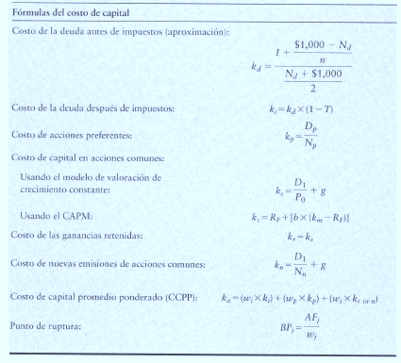
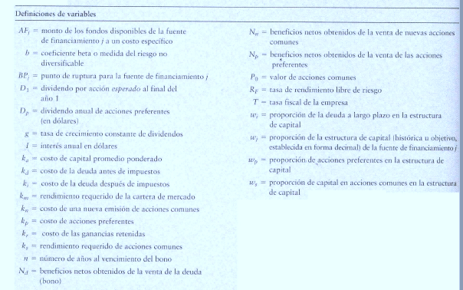

Punto de Ruptura = es aquél que existe cuando a una empresa se le acaba una de sus fuentes de financiamiento actuales y debe
pagar un costo más elevado para obtener más fondos de ese tipo

